標準偏差
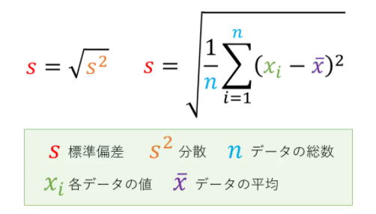

 |  | 偏差 | 偏差の２乗
名前 | x | xi - x̄ | (xi - x̄)^2
A | 80 | 11.333333333 | 128.44444444 |  | 15.05176254 | -11.333333333 | -0.75295722367
B | 92 | 23.333333333 | 544.44444444 |  | 15.05176254 | -23.333333333 | -1.5502060487
C | 64 | -4.6666666667 | 21.777777778 |  | 15.05176254 | 4.6666666667 | 0.31004120975
D | 72 | 3.3333333333 | 11.111111111 |  | 15.05176254 | -3.3333333333 | -0.22145800696
E | 45 | -23.666666667 | 560.11111111 |  | 15.05176254 | 23.666666667 | 1.5723518494
F | 59 | -9.6666666667 | 93.444444444 |  | 15.05176254 | 9.6666666667 | 0.64222822019
x̄ | 68.666666667 | 偏差の２乗の平均 | 226.55555556 | ⇦分散 |  |  | 3.1456319031E-16

68% | 15.05176254 | 標準偏差σ | 15.05176254
95% | 30.10352508 | 2σ
 | 45.15528762 | 3σ

